図書情報係使用
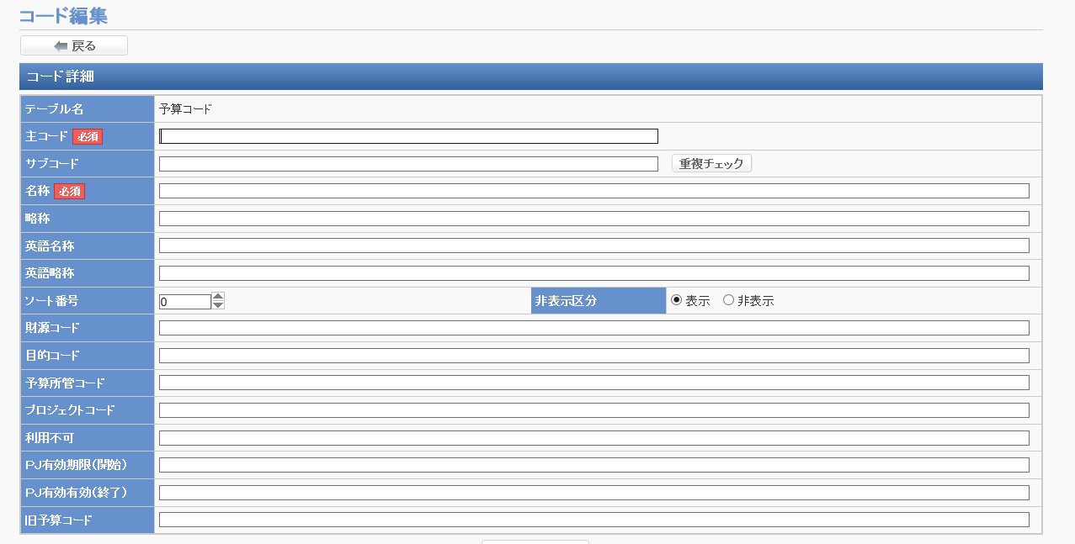
予算1
主コード | 0_0_0
名称 | __0 |  | 目的コードが141100、141200、141300、161500、162500の場合（診療経費）はすべて消耗品となるので、【消耗品】を最初に付与する
略称 | _0
財源コード | 0
目的コード | 0
予算所管コード | 0 | 0
プロジェクトコード（あれば） |  | 0

予算2
主コード | 0_0_0
名称 | __0 |  | 目的コードが141100、141200、141300、161500、162500の場合（診療経費）はすべて消耗品となるので、【消耗品】を最初に付与する
略称 | _0
財源コード | 0
目的コード | 0
予算所管コード | 0 | 0
プロジェクトコード（あれば） |  | 0

予算3
主コード | 0_0_0
名称 | __0 |  | 目的コードが141100、141200、141300、161500、162500の場合（診療経費）はすべて消耗品となるので、【消耗品】を最初に付与する
略称 | _0
財源コード | 0
目的コード | 0
予算所管コード | 0 | 0
プロジェクトコード（あれば） |  | 0

予算4
主コード | 0_0_0
名称 | __0 |  | 目的コードが141100、141200、141300、161500、162500の場合（診療経費）はすべて消耗品となるので、【消耗品】を最初に付与する
略称 | _0
財源コード | 0
目的コード | 0
予算所管コード | 0 | 0
プロジェクトコード（あれば） |  | 0

